Instruções
FERRAMENTA DE DIMENSIONAMENTO
LINHA DE VIDA HORIZONTAL · Sistema de Proteção Individual Contra Quedas (SPIQ)
Conforme NR-35 · NR-18 · ABNT NBR 16325-1/2 · ABNT NBR 8800

GD ENGENHARIA E PERÍCIA LTDA
Cálculo Estrutural · Avaliação de Imóveis · Perícia — CNPJ 54.705.748/0001-19
Eng. Civil Gustavo Francisco Floriano Domingos · CREA 140.964-D/PR · (43) 9 9925-9577

COMO USAR ESTA FERRAMENTA
1. Vá à aba «Entrada de Dados» e preencha as células AZUIS (sobre fundo amarelo). Use as listas suspensas — elas evitam erros.
2. Escolha o CENÁRIO (cobertura, estrutura ou solo); a lista de substratos se ajusta automaticamente.
3. Consulte a aba «Compatibilidade» para confirmar o tipo de ancoragem adequado ao seu substrato.
4. Veja os resultados na aba «Cálculo»: tração, flecha, ZLQ, verificação do cabo e dimensionamento do poste — tudo automático.
5. Ajuste o vão, a bitola do cabo, o absorvedor ou o perfil do poste até que o VEREDITO fique «APROVADO» (verde).
6. As abas «Materiais» e «Resumo de Materiais» trazem a especificação e o quantitativo para aquisição (materiais + EPI).

O QUE CADA ABA CONTÉM
Entrada de Dados | Todos os dados do projeto (geometria, cabo, usuários, absorvedores, poste).
Cálculo | Memória de cálculo automática com todas as verificações normativas e o veredito.
Compatibilidade | Matriz substrato × ancoragem com as restrições normativas.
Materiais | Especificação técnica — opções Inox AISI 316 e Galvanizado.
Resumo de Materiais | Lista de materiais e de EPI (quantitativo) para compra.

LEGENDA DE CORES
Células AZUIS sobre fundo amarelo = entrada do usuário
Texto VERDE = valor vinculado de outra aba (não editar)
Texto PRETO = resultado calculado automaticamente
Fundo VERDE = verificação APROVADA · Fundo VERMELHO = REPROVADA

REFERÊNCIAS NORMATIVAS
NR-35 — Trabalho em Altura. Item 35.6.7: força de impacto transmitida ao trabalhador ≤ 6 kN. Anexo I item 3.1.1: a estrutura de ancoragem deve resistir à força máxima aplicável.
NR-18 — Segurança e Saúde no Trabalho na Indústria da Construção. Item 18.12.12.2: dispositivos de ancoragem ≥ 1.500 kgf (15 kN). Anexo II: cabos de aço (CR ≥ 5× a carga de trabalho) e de fibra sintética (CR ≥ 22 kN).
ABNT NBR 16325-1/2 — Dispositivos de ancoragem para proteção contra quedas. Anexo C (Parte 2): cálculo da Zona Livre de Queda (ZLQ).
ABNT NBR 8800 — Projeto de estruturas de aço e mistas de edifícios. Dimensionamento dos postes de ancoragem (γa1 = 1,10).

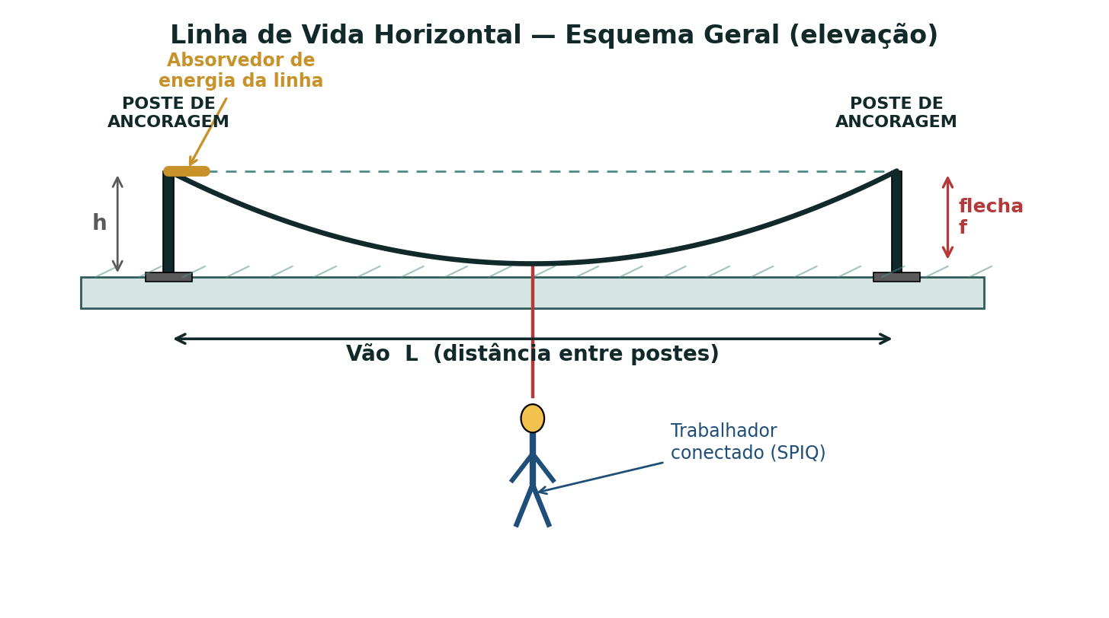

RESPONSABILIDADE TÉCNICA
Esta ferramenta auxilia o dimensionamento e NÃO substitui o julgamento do profissional legalmente habilitado. Os resultados devem ser conferidos, validados em campo e formalizados em projeto e memorial assinados, com a respectiva ART. A instalação deve ser executada por equipe capacitada e os ensaios de ancoragem realizados conforme NR-35/NBR 16325. © GD Engenharia e Perícia Ltda.

Cálculo
MEMÓRIA DE CÁLCULO — LINHA DE VIDA HORIZONTAL
Cálculo automático conforme NR-35, NR-18 (Anexo II), ABNT NBR 16325-1/2 e ABNT NBR 8800. Valores em VERDE são vínculos da aba Entrada de Dados.
VEREDITO DO SISTEMA → |  |  |  | APROVADO

1 · DADOS DE ENTRADA (vínculos)
L | Vão entre postes |  |  | 10.00 | m
— | Material do cabo |  |  | Inox AISI 316
Ø | Diâmetro do cabo |  |  | 10 | mm
E | Módulo de elasticidade do cabo |  |  | 120,000 | MPa
A | Área metálica do cabo |  |  | 47 | mm²
F_rup | Carga de ruptura do cabo (MBL) |  |  | 63.0 | kN
T₀ | Pré-tensão de instalação |  |  | 1.00 | kN
n | Nº usuários simultâneos |  |  | 1 | un
Fₜ | Força de impacto no trabalhador |  |  | 6.0 | kN
h | Altura do poste |  |  | 1.20 | m
EA | Rigidez axial do cabo (E·A) |  |  | 5,640 | kN
a | Meio-vão (L/2) |  |  | 5.00 | m

2 · FORÇA NO TRABALHADOR (NR-35 35.6.7)
Fₜ | Força de impacto transmitida ao trabalhador |  |  | 6.0 | kN | OK ≤ 6 kN
Q | Carga aplicada à linha (n · Fₜ) |  |  | 6.0 | kN

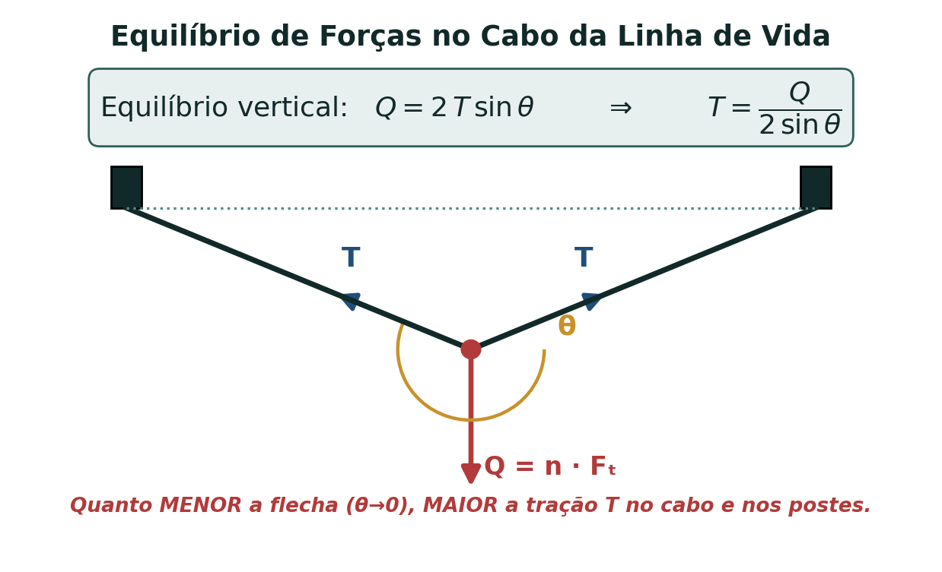
3 · FLECHA E TRAÇÃO — equilíbrio + compatibilidade elástica (Newton-Raphson)
 | Resolve Q = 2·T·senθ com T = T₀ + (2EA/L)·(√(a²+f²) − a). Itera a flecha f até convergir.
 | i | f_i (m) | √(a²+f²) | g(f_i) | g'(f_i) | f_(i+1) (m)
 | 0 | 0.3 | 5.0090 | 38.9470 | -233.926 | 0.4665
 | 1 | 0.4665 | 5.0217 | 6.8006 | -173.417 | 0.5057
 | 2 | 0.5057 | 5.0255 | 0.0385 | -171.864 | 0.5059
 | 3 | 0.5059 | 5.0255 | 0.0000 | -171.862 | 0.5059
 | 4 | 0.5059 | 5.0255 | 0.0000 | -171.862 | 0.5059
 | 5 | 0.5059 | 5.0255 | 0.0000 | -171.862 | 0.5059
 | 6 | 0.5059 | 5.0255 | 0.0000 | -171.862 | 0.5059
 | 7 | 0.5059 | 5.0255 | 0.0000 | -171.862 | 0.5059

f_el | Flecha elástica convergida |  |  | 0.506 | m
T_el | Tração elástica Q·√(a²+f²)/(2f) |  |  | 29.80 | kN
abs? | Absorvedor de linha ativo? |  |  | SIM — limita T
T | TRAÇÃO MÁXIMA NA LINHA |  |  | 12.00 | kN
senθ | Seno do ângulo no apoio |  |  | 0.250 | —
θ | Ângulo da linha com a horizontal |  |  | 14.5 | graus
f_g | Flecha sob carga (a·tanθ) |  |  | 1.291 | m
Δabs | Curso do absorvedor de linha (se ativo) |  |  | 0.500 | m
f_tot | FLECHA TOTAL (f_g + Δabs) |  |  | 1.791 | m

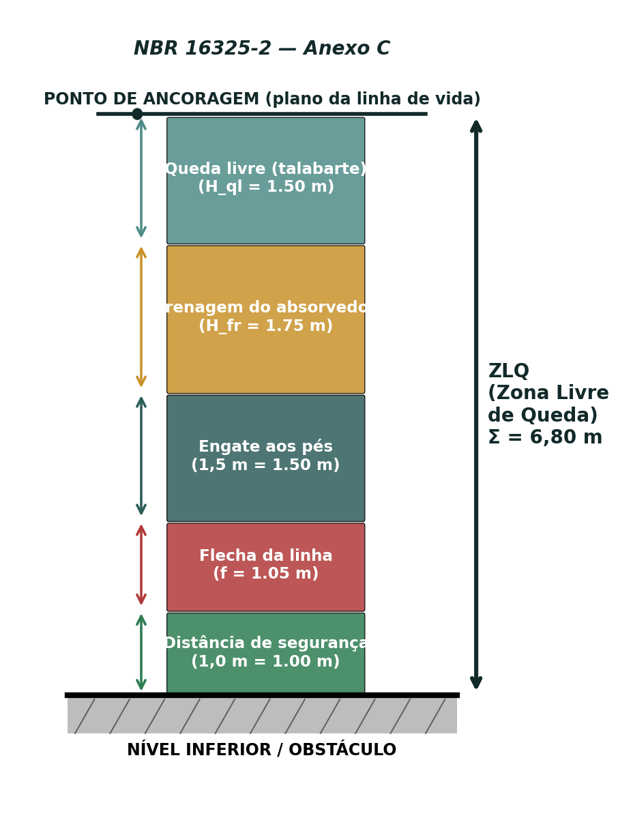
4 · ZONA LIVRE DE QUEDA — ZLQ (NBR 16325-2 Anexo C)
H_ql | Queda livre |  |  | 1.50 | m
H_fr | Frenagem do absorvedor pessoal |  |  | 1.75 | m
— | Engate aos pés (norma) |  |  | 1.5 | m
— | Distância de segurança (norma) |  |  | 1.0 | m
f_tot | Flecha total da linha |  |  | 1.791 | m
ZLQ | ZONA LIVRE DE QUEDA |  |  | 7.54 | m | OK ≤ pé-direito
— | Pé-direito livre disponível |  |  | 8.50 | m

5 · VERIFICAÇÃO DO CABO (NR-18 Anexo II / NBR 16325)
FS_din | Fator de segurança dinâmico (F_rup / T) |  |  | 5.25 | — | OK ≥ 2
FS_trab | FS em serviço (F_rup / T₀) |  |  | 63.0 | — | OK ≥ 5 (NR-18)

6 · REAÇÕES NOS APOIOS / POSTES
H | Reação horizontal no topo (T·cosθ) |  |  | 11.62 | kN
V | Reação vertical no topo (T·senθ) |  |  | 3.00 | kN
Pp | Peso próprio do poste |  |  | 0.22 | kN
M_k | Momento na base (H·h) |  |  | 13.94 | kN·m
N_k | Força axial (V + peso próprio) |  |  | 3.22 | kN

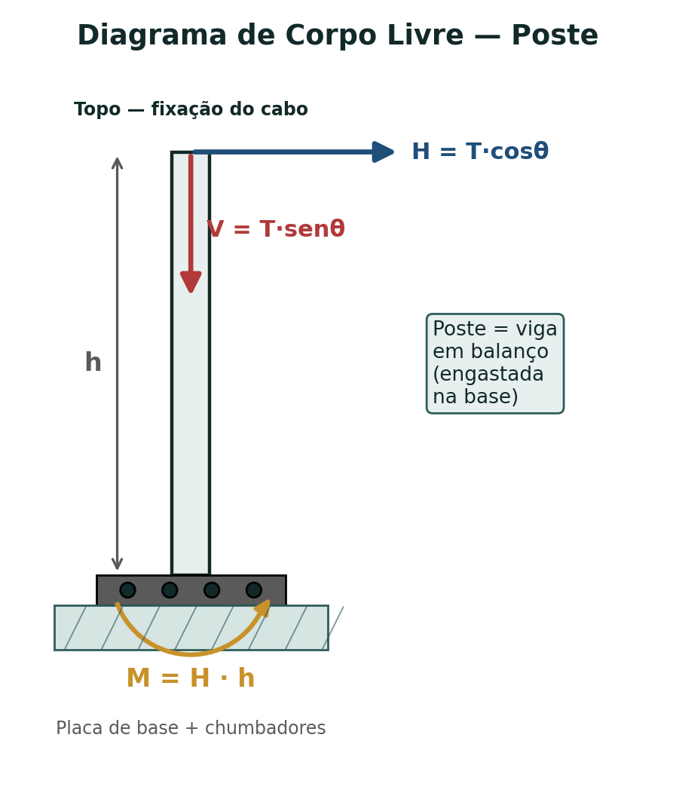
7 · DIMENSIONAMENTO DO POSTE (NBR 8800 — seção tubular)
— | Perfil adotado |  |  | SHS 100x100x6,3
W | Módulo resistente elástico |  |  | 69.4 | cm³
Z | Módulo resistente plástico |  |  | 83.1 | cm³
A | Área da seção |  |  | 23.6 | cm²
fy | Tensão de escoamento do aço |  |  | 345 | MPa
γf | Coef. ponderação das ações |  |  | 1.40 | —
γa1 | Coef. ponderação da resistência |  |  | 1.10 | —
M_Sd | Momento solicitante de cálculo (γf·M_k) |  |  | 19.52 | kN·m
N_Sd | Força axial de cálculo (γf·N_k) |  |  | 4.51 | kN
M_Rd | Momento resistente (Z·fy/γa1) |  |  | 26.06 | kN·m
N_Rd | Força axial resistente (A·fy/γa1) |  |  | 740 | kN
util | UTILIZAÇÃO — interação flexo-compressão |  |  | 0.75 | — | OK ≤ 1,0
FS | Folga à flexão (M_Rd / M_Sd) |  |  | 1.34 | —
 | Obs.: seção tubular compacta, sem flambagem lateral com torção. Para postes esbeltos (λ>120) aplicar redução à compressão; aqui o esforço axial é pequeno frente ao de flexão.

8 · PLACA DE BASE E CHUMBADORES
n_ch | Nº de chumbadores |  |  | 4 | un
d | Braço de alavanca dos chumbadores |  |  | 0.18 | m
T_ch | Tração de cálculo por chumbador M_Sd/((n/2)·d) |  |  | 54.22 | kN
R_anc | Resistência mínima do dispositivo de ancoragem |  |  | 15.0 | kN | ≥ 15 kN (NR-18 18.12.12.2)
 | Verificar a resistência ao arrancamento dos chumbadores no concreto/aço (catálogo do fabricante) ≥ T_ch, e a espessura da placa à flexão. O ponto de ancoragem deve resistir a no mínimo 15 kN (NR-18) e à tração T da linha.

INDICADORES DE VERIFICAÇÃO (base do veredito)
● | Força no trabalhador ≤ 6 kN (NR-35) |  |  |  |  | TRUE
● | FS dinâmico do cabo ≥ 2 |  |  |  |  | TRUE
● | ZLQ ≤ pé-direito livre disponível |  |  |  |  | TRUE
● | Utilização do poste ≤ 1,0 (NBR 8800) |  |  |  |  | TRUE

